商品登録書
【商 品 登 録 書】

 | 区分 |  |  | 1 |  | 新規 |  |  |  |  |  |  |  |  |  |  |  |  |  |  |  |  | 提出者 |  |  | 松本 光 |  |  |  |  | 提出日 |  |  | 2016-02-16

 | JAN |  |  |  |  |  |  | メーカー名 |  |  |  |  | 商品名1 |  |  |  |  |  |  |  |  |  | 商品名2 |  |  |  |  |  |  |  | フレーバー |  | 容量 |  |  | 希望小売価格
 | 4903111168378 |  |  |  |  |  |  | ユニチャーム |  |  |  |  | ムーニーマンエアフィット |  |  |  |  |  |  |  |  |  | ビッグより大きいサイズ男の子用 |  |  |  |  |  |  |  | - |  | 26枚 |  |  | オープン

 | 商品画像 |  |  |  |  |  |  |  |  |  |  |  |  |  | 大分類CD |  |  |  | 大分類名 |  |  |  |  |  | 棚割CD |  |  | 棚割名 |  |  |  | 中分類CD |  |  | 中分類名
 | 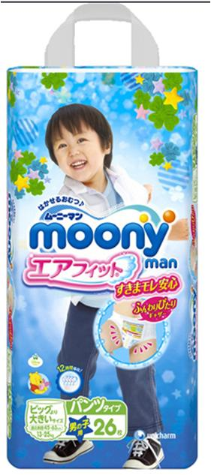 基本画像1枚 |  |  |  |  |  |  |  |  |  |  |  |  |  | 14 |  |  |  | ベビー用品 |  |  |  |  |  | 01 |  |  | 紙おむつ |  |  |  | 140102 |  |  | 紙おむつ パンツタイプ

 |  |  |  |  |  |  |  |  |  |  |  |  |  |  | 確定商品CD |  |  |  |  |  |  |  |  |  | 140102 |  |  |  |  |  |  | 0008

 |  |  |  |  |  |  |  |  |  |  |  |  |  |  | 催事CD |  |  |  | クーポンCD |  |  |  |  |  |  |  |  |  | TOPICS CD |  |  |  | 中分類ランキングCD
 |  |  |  |  |  |  |  |  |  |  |  |  |  |  | - |  |  |  | - |  |  |  |  |  |  |  |  |  | - |  |  |  | -

 |  |  |  |  |  |  |  |  |  |  |  |  |  |  | 商品特徴
 |  |  |  |  |  |  |  |  |  |  |  |  |  |  | ●ウエスト&足まわりに「ふんわりぴたりギャザー」細めでも太めでも、いっぱい動いてもゆわっとぴったりフィットするから、すきまモレ安心です。 ●ウエストまわりに「しなやかソフトレッチ」ゴムを使わずに伸縮する新素材だから、下着のように柔らかく、ギャザー跡も残りにくい。だから、肌への刺激を抑えて、赤ちゃんのびのび気もちいい。 ●「スーパースリム吸収体」最長12時間吸収。すっきり軽やか、モラしません。 ●「全面通気シート」ムレを防いでお肌さらさら。 ●「お知らせサイン」交換時期がひと目でわかる。 ●「まるめるテープ」後処理が簡単。 ●やさしくかわいい「くまのプーさんデザイン」（全5種類） ●「らくらっくステッチ」うんちの時もパッと脇を破れるので、脱がしやすい。

 | 使用方法
 | 適応体重：ビッグより大きいサイズ 13kg～25kg

 | 追加テキスト

 | 購入可能DS |  |  |  |  |  |  |  |  |  | 購入可能EC |  |  |  |  |  |  |  |  |  | お勧めシーズン |  |  |  | 関連リンク商品JAN
 | 1001 | 1002 | 1003 | 1004 | 1005 | 1006 | 1007 | 1008 | 1009 | 1010 | 5001 | 5002 | 5003 | 5004 | 5005 | 5006 | 5007 | 5008 | 5009 | 5010 | SP | SM | A | W | 商品1 |  |  |  |  | 商品2 |  |  |  |  | 商品3
 | - | - | - | - | - | - | - | - | - | - | - | - | - | - | - | - | - | - | - | - | 1 | 1 | 1 | 1 | - |  |  |  |  | - |  |  |  |  | -

 | 写真1 |  | 写真2 |  | 写真3 |  | 写真4 |  |  | 登録日 |  |  |  |  |  |  |  |  | 掲載開始日 |  |  |  |  |  |  |  | 修正日 |  |  |  |  |  | 掲載終了日
 | 1 |  | - |  | - |  | - |  |  | 2016-02-16 |  |  |  |  |  |  |  |  | 即日 |  |  |  |  |  |  |  | - |  |  |  |  |  | -

